Figure 1
Disciplines | Domaines | Caractéristiques |  | Maîtrise insuffisante | Maîtrise fragile | Maîtrise satisfaisante | Très bonne maîtrise
Français | Global | Retard scolaire | « À l'heure » | 1.7 | 12.1 | 74.1 | 12.1 | 100.0
 |  |  | En retard | 9.1 | 41.9 | 48.1 | 0.9 | 100.0
 |  | Secteur de scolarisation | Privé sous contrat | 0.9 | 8.0 | 74.5 | 16.5 | 100.0
 |  |  | Public hors éduc. prioritaire | 1.8 | 13.6 | 73.4 | 11.3 | 100.0
 |  |  | REP | 4.4 | 22.7 | 67.3 | 5.6 | 100.0
 |  |  | REP + | 7.6 | 29.4 | 60.1 | 2.9 | 100.0
 |  | Sexe | Filles | 1.4 | 10.8 | 74.3 | 13.5 | 100.0
 |  |  | Garçons | 3.0 | 17.6 | 70.2 | 9.3 | 100.0

 |  | Ensemble | Ensemble | 2.2 | 14.3 | 72.2 | 11.3 | 100.0

 | Maîtrise insuffisante | Maîtrise fragile | Maîtrise satisfaisante | Très bonne maîtrise
« À l'heure » | 1.7 | 12.1 | 74.1 | 12.1
En retard | 9.1 | 41.9 | 48.1 | 0.9
Privé sous contrat | 0.9 | 8.0 | 74.5 | 16.5
Public hors éduc. prioritaire | 1.8 | 13.6 | 73.4 | 11.3
REP | 4.4 | 22.7 | 67.3 | 5.6
REP + | 7.6 | 29.4 | 60.1 | 2.9
Filles | 1.4 | 10.8 | 74.3 | 13.5
Garçons | 3.0 | 17.6 | 70.2 | 9.3
Ensemble | 2.2 | 14.3 | 72.2 | 11.3
1 - Maîtrise des connaissances et des compétences en français
 |  |  | A l'heure
 |  |  | En retard
 |  |  | Privé sous contrat
 |  |  | Public hors éducation prioritaire
 |  |  | REP
 |  |  | REP +
 |  |  | Fille
 |  |  | Garçon
 |  |  | Ensemble
 |  |  | A l'heure
 |  |  | En retard
 |  |  | Privé sous contrat
 |  |  | Public hors éducation prioritaire
 |  |  | REP
 |  |  | REP +
 |  |  | Fille
 |  |  | Garçon

Lecture : 72,2 % des élèves de sixième ont une maîtrise satisfaisante des connaissances et compétences en français.
Champ : France métropolitaine + DROM + Polynésie française et Saint-Pierre-et-Miquelon, Public + Privé sous contrat.
Source : évaluation exhaustive de début de sixième, octobre 2019, MENJ-DEPP.
Réf. : Note d'information, n° 20.13 © DEPP

Figure 3
3 - Proportion d'élèves présentant une maîtrise satisfaisante ou très bonne en français et en mathématiques selon le profil social moyen du collège
70.0% | -0.722 | 49.2%
80.6% | -0.833 | 63.7%
84.3% | -0.873 | 70.0%
87.7% | -0.899 | 74.8%
92.4% | -0.938 | 82.7%

 | Sixième | Français | +ou- | Maths | +ou-
 |  | 70.0% |  | 49.2%
 |  | 80.6% |  | 63.7%
 | Indice moyen de position sociale | 84.3% |  | 70.0%
 |  | 87.7% |  | 74.8%
 |  | 92.4% |  | 82.7%

Lecture : 92,4 % des élèves des collèges les plus favorisés socialement (groupe 5) maîtrisent les connaissances et les compétences en français.

Champ : France métropolitaine + DROM + Polynésie française et Saint-Pierre-et-Miquelon, Public + Privé sous contrat.
Source : évaluation exhaustive de début de sixième, octobre 2019, MENJ-DEPP.
Réf. : Note d'information, n° 20.13 © DEPP

Figure 2
Disciplines | Domaines | Caractéristiques |  | Maîtrise insuffisante | Maîtrise fragile | Maîtrise satisfaisante | Très bonne maîtrise
Mathématiques | Global | Retard scolaire | « À l'heure » | 2.2 | 25.7 | 60.6 | 11.5 | 100.0
 |  |  | En retard | 10.0 | 61.2 | 27.8 | 1.0 | 100.0
 |  | Secteur de scolarisation | Privé sous contrat | 1.4 | 19.2 | 63.9 | 15.5 | 100.0
 |  |  | Public hors éduc. prioritaire | 2.2 | 27.0 | 59.8 | 11.0 | 100.0
 |  |  | REP | 5.4 | 42.0 | 47.8 | 4.8 | 100.0
 |  |  | REP + | 9.6 | 50.6 | 37.5 | 2.3 | 100.0
 |  | Sexe | Filles | 2.2 | 28.2 | 60.6 | 9.0 | 100.0
 |  |  | Garçons | 3.3 | 28.4 | 55.9 | 12.5 | 100.0

 |  | Ensemble | Ensemble | 2.8 | 28.3 | 58.2 | 10.8 | 100.0

2 - Maîtrise des connaissances et des compétences en mathématiques
 | Maîtrise insuffisante | Maîtrise fragile | Maîtrise satisfaisante | Très bonne maîtrise
« À l'heure » | 2.2 | 25.7 | 60.6 | 11.5
En retard | 10.0 | 61.2 | 27.8 | 1.0
Privé sous contrat | 1.4 | 19.2 | 63.9 | 15.5
Public hors éduc. prioritaire | 2.2 | 27.0 | 59.8 | 11.0
REP | 5.4 | 42.0 | 47.8 | 4.8
REP + | 9.6 | 50.6 | 37.5 | 2.3
Filles | 2.2 | 28.2 | 60.6 | 9.0
Garçons | 3.3 | 28.4 | 55.9 | 12.5
Ensemble | 2.8 | 28.3 | 58.2 | 10.8

 |  |  | Ensemble
 |  |  | A l'heure
 |  |  | En retard
 |  |  | Privé sous contrat
 |  |  | Public hors éducation prioritaire
 |  |  | REP
 |  |  | REP +
 |  |  | Fille
 |  |  | Garçon
 |  |  | Ensemble
 |  |  | A l'heure
Lecture : 58,2 % des élèves de sixième ont une maîtrise satisfaisante des connaissances et compétences en mathématiques.
Champ : France métropolitaine + DROM + Polynésie française et Saint-Pierre-et-Miquelon, Public + Privé sous contrat.
Source : évaluation exhaustive de début de sixième, octobre 2019, MENJ-DEPP.
Réf. : Note d'information, n° 20.13 © DEPP |  |  | REP
 |  |  | REP +
 |  |  | Fille
 |  |  | Garçon

Figure 4
Données cartes
 |  |  |  | Libellé académie | Français |  |  |  | Libellé académie | Mathématiques
Code académie | Libellé académie | Français | Mathématiques |  | Maîtrise insuffisante | Maîtrise fragile | Maîtrise satisfaisante | Très bonne maîtrise |  | Maîtrise insuffisante | Maîtrise fragile | Maîtrise satisfaisante | Très bonne maîtrise
43 | MAYOTTE | 30.5 | 11.9 | AIX-MARSEILLE | 2.2 | 14.9 | 72.7 | 10.3 | AIX-MARSEILLE | 30.7 | 3.5 | 56.2 | 9.5
33 | GUYANE | 51.5 | 30.1 | AMIENS | 2.4 | 18.2 | 70.7 | 8.7 | AMIENS | 34.5 | 2.6 | 55.7 | 7.2
41 | POLYNESIE FRANCAISE | 65.4 | 47.5 | BESANCON | 1.4 | 12.4 | 74.6 | 11.6 | BESANCON | 25.6 | 1.8 | 61.3 | 11.3
32 | GUADELOUPE | 72.1 | 51.9 | BORDEAUX | 1.8 | 12.3 | 72.8 | 13.1 | BORDEAUX | 25.0 | 2.1 | 60.7 | 12.2
31 | MARTINIQUE | 75.1 | 53.1 | CLERMONT FERRAND | 1.8 | 12.7 | 73.5 | 12.0 | CLERMONT FERRAND | 26.0 | 2.4 | 60.3 | 11.3
28 | REUNION | 75.3 | 55.1 | CORSE | 2.2 | 14.9 | 73.4 | 9.5 | CORSE | 34.8 | 4.3 | 53.8 | 7.1
27 | CORSE | 82.9 | 60.9 | CRETEIL | 2.3 | 15.5 | 72.4 | 9.8 | CRETEIL | 34.0 | 3.4 | 54.5 | 8.0
24 | CRETEIL | 82.2 | 62.5 | DIJON | 1.8 | 13.9 | 73.8 | 10.5 | DIJON | 28.0 | 2.3 | 59.9 | 9.8
20 | AMIENS | 79.4 | 62.9 | GRENOBLE | 1.7 | 12.0 | 73.7 | 12.6 | GRENOBLE | 23.7 | 2.2 | 61.0 | 13.1
09 | LILLE | 79.6 | 64.9 | GUADELOUPE | 4.5 | 23.4 | 65.7 | 6.4 | GUADELOUPE | 42.3 | 5.9 | 46.9 | 5.0
02 | AIX-MARSEILLE | 83.0 | 65.7 | GUYANE | 14.8 | 33.7 | 48.8 | 2.7 | GUYANE | 54.7 | 15.3 | 27.8 | 2.3
19 | REIMS | 83.1 | 66.1 | LILLE | 2.5 | 18.0 | 70.6 | 9.0 | LILLE | 32.4 | 2.7 | 56.3 | 8.6
05 | NORMANDIE | 82.0 | 67.4 | LIMOGES | 1.5 | 13.0 | 73.2 | 12.3 | LIMOGES | 27.8 | 2.4 | 59.2 | 10.6
11 | MONTPELLIER | 83.1 | 67.9 | LYON | 1.8 | 12.8 | 73.1 | 12.3 | LYON | 25.3 | 2.2 | 60.0 | 12.6
15 | STRASBOURG | 82.5 | 69.5 | MARTINIQUE | 4.4 | 20.6 | 67.8 | 7.3 | MARTINIQUE | 40.5 | 6.5 | 47.5 | 5.6
07 | DIJON | 84.3 | 69.7 | MAYOTTE | 31.4 | 38.0 | 29.4 | 1.1 | MAYOTTE | 54.1 | 34.0 | 11.3 | 0.6
22 | LIMOGES | 85.5 | 69.8 | MONTPELLIER | 2.3 | 14.6 | 73.1 | 10.0 | MONTPELLIER | 29.1 | 3.0 | 58.6 | 9.3
18 | ORLEANS-TOURS | 85.2 | 70.1 | NANCY-METZ | 1.7 | 13.6 | 73.4 | 11.3 | NANCY-METZ | 26.3 | 2.2 | 60.4 | 11.1
13 | POITIERS | 84.1 | 70.5 | NANTES | 1.8 | 12.6 | 74.2 | 11.5 | NANTES | 23.1 | 1.9 | 62.6 | 12.4
25 | VERSAILLES | 85.6 | 70.8 | NICE | 1.7 | 12.4 | 73.9 | 11.9 | NICE | 26.4 | 2.3 | 60.2 | 11.0
23 | NICE | 85.8 | 71.2 | NORMANDIE | 1.9 | 16.0 | 72.3 | 9.7 | NORMANDIE | 30.2 | 2.3 | 58.4 | 9.0
12 | NANCY-METZ | 84.7 | 71.5 | ORLEANS-TOURS | 1.5 | 13.3 | 74.5 | 10.7 | ORLEANS-TOURS | 28.0 | 1.8 | 60.7 | 9.4
06 | CLERMONT FERRAND | 85.5 | 71.6 | PARIS | 1.5 | 8.5 | 68.9 | 21.2 | PARIS | 19.5 | 2.1 | 57.3 | 21.0
10 | LYON | 85.4 | 72.6 | POITIERS | 1.8 | 14.0 | 73.8 | 10.3 | POITIERS | 27.3 | 2.1 | 61.0 | 9.5
03 | BESANCON | 86.2 | 72.6 | POLYNESIE FRANCAISE | 6.2 | 28.5 | 59.2 | 6.2 | POLYNESIE FRANCAISE | 46.8 | 5.6 | 42.6 | 4.9
04 | BORDEAUX | 85.9 | 72.9 | REIMS | 1.8 | 15.1 | 73.3 | 9.8 | REIMS | 31.2 | 2.6 | 57.3 | 8.8
16 | TOULOUSE | 86.1 | 73.8 | RENNES | 1.1 | 10.9 | 75.3 | 12.7 | RENNES | 22.5 | 1.5 | 63.8 | 12.2
08 | GRENOBLE | 86.3 | 74.1 | REUNION | 2.5 | 22.2 | 67.3 | 8.0 | REUNION | 41.4 | 3.5 | 48.2 | 6.9
17 | NANTES | 85.7 | 75.0 | SAINT-PIERRE-ET-MIQUELON |  | 13.5 | 70.8 | 15.6 | SAINT-PIERRE-ET-MIQUELON | 17.9 | 2.1 | 63.2 | 16.8
14 | RENNES | 88.0 | 76.0 | STRASBOURG | 2.3 | 15.1 | 72.3 | 10.2 | STRASBOURG | 27.9 | 2.6 | 58.7 | 10.8
01 | PARIS | 90.1 | 78.3 | TOULOUSE | 1.7 | 12.3 | 72.8 | 13.3 | TOULOUSE | 24.0 | 2.1 | 60.6 | 13.2
44 | SAINT-PIERRE-ET-MIQUELON | 86.4 | 80.0 | VERSAILLES | 1.9 | 12.5 | 71.8 | 13.8 | VERSAILLES | 26.5 | 2.7 | 57.5 | 13.3

 |  |  |  | 4 - Proportion d'élèves présentant une maîtrise satisfaisante ou très bonne en français et en mathématiques selon l'académie
 |  |  |  | Français |  |  |  |  | Mathématiques
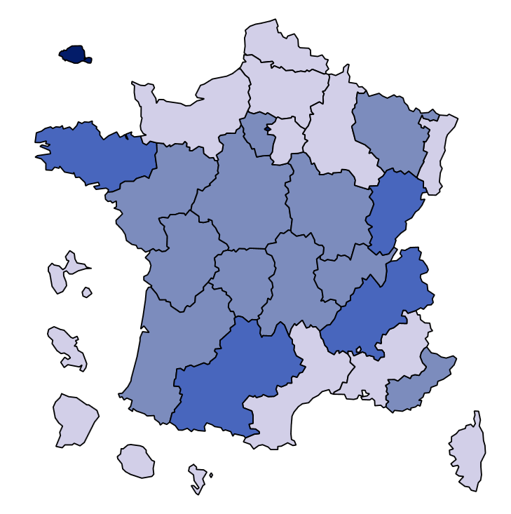
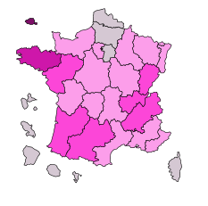

 |  |  |  | Champ : France métropolitaine + DROM + Polynésie française et Saint-Pierre-et-Miquelon , Public + Privé sous contrat.
 |  |  |  | Source : évaluation exhaustive de début de sixième, octobre 2019, MENJ-DEPP.
 |  |  |  | Réf. : Note d'information, n° 20.13 © DEPP

Figure 6
 |  |  |  |  | 6 – Représentation de la performance en français et de l'équité en début de sixième en 2019 | 6bis – Représentation de la performance en mathématiques et de l'équité en début de sixième en 2019
Code académie | Discipline | WLE_std | LIBELLE_ACAD | Équite
1 | fr | 274 | PARIS | 50
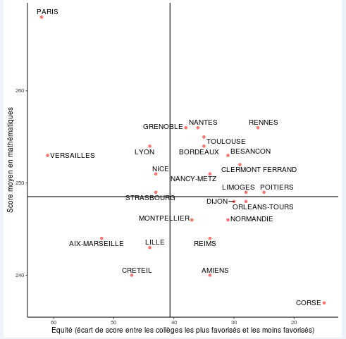
2 | fr | 253 | AIX-MARSEILLE | 43
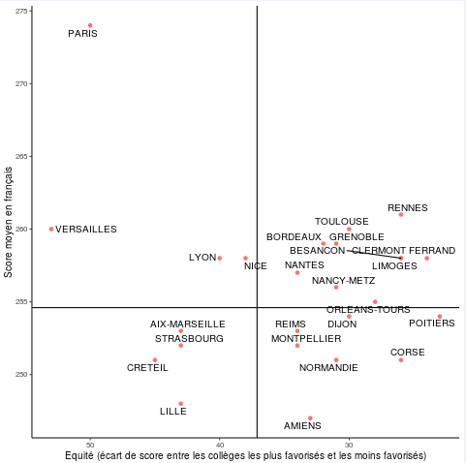
3 | fr | 258 | BESANCON | 26
4 | fr | 259 | BORDEAUX | 32
5 | fr | 251 | NORMANDIE | 31
6 | fr | 258 | CLERMONT FERRAND | 24
7 | fr | 254 | DIJON | 30
8 | fr | 259 | GRENOBLE | 31
9 | fr | 248 | LILLE | 43
10 | fr | 258 | LYON | 40
11 | fr | 252 | MONTPELLIER | 34
12 | fr | 256 | NANCY-METZ | 31
13 | fr | 254 | POITIERS | 23
14 | fr | 261 | RENNES | 26
15 | fr | 252 | STRASBOURG | 43
16 | fr | 260 | TOULOUSE | 30
17 | fr | 257 | NANTES | 34
18 | fr | 255 | ORLEANS-TOURS | 28
19 | fr | 253 | REIMS | 34
20 | fr | 247 | AMIENS | 33
22 | fr | 258 | LIMOGES | 26
23 | fr | 258 | NICE | 38
24 | fr | 251 | CRETEIL | 45
25 | fr | 260 | VERSAILLES | 53
27 | fr | 251 | CORSE | 26
28 | fr | 243 | REUNION | 41
31 | fr | 241 | MARTINIQUE | 41
32 | fr | 238 | GUADELOUPE | 42
33 | fr | 210 | GUYANE | 79
43 | fr | 182 | MAYOTTE | 38
1 | ma | 268 | PARIS | 62 | Lecture : l’académie de Paris compte la part des élèves de sixième maîtrisant les connaissances et compétences évaluées en français la plus élevée, or c’est une des moins équitables. | Lecture : l’académie de Paris compte la part des élèves de sixième maîtrisant les connaissances et compétences évaluées en mathématiques la plus élevée, or c’est une des moins équitables.
2 | ma | 244 | AIX-MARSEILLE | 52
3 | ma | 253 | BESANCON | 31 | Champ : France métropolitaine + DROM + Polynésie française et Saint-Pierre-et-Miquelon, Public + Privé sous contrat (graphique hors DROM). | Champ : France métropolitaine + DROM + Polynésie française et Saint-Pierre-et-Miquelon, Public + Privé sous contrat (graphique hors DROM).
4 | ma | 254 | BORDEAUX | 35 | Source : évaluation exhaustive de début de sixième, octobre 2019, MENJ-DEPP. | Source : évaluation exhaustive de début de sixième, octobre 2019, MENJ-DEPP.
5 | ma | 246 | NORMANDIE | 31 | Réf. : Note d'information, n° 20.13 © DEPP | Réf. : Note d'information, n° 20.12 © DEPP
6 | ma | 252 | CLERMONT FERRAND | 29
7 | ma | 248 | DIJON | 30
8 | ma | 256 | GRENOBLE | 38
9 | ma | 243 | LILLE | 44
10 | ma | 254 | LYON | 44
11 | ma | 246 | MONTPELLIER | 37
12 | ma | 251 | NANCY-METZ | 34
13 | ma | 249 | POITIERS | 25
14 | ma | 256 | RENNES | 26
15 | ma | 249 | STRASBOURG | 43
16 | ma | 255 | TOULOUSE | 35
17 | ma | 256 | NANTES | 36
18 | ma | 248 | ORLEANS-TOURS | 28
19 | ma | 244 | REIMS | 34
20 | ma | 240 | AMIENS | 34
22 | ma | 249 | LIMOGES | 28
23 | ma | 251 | NICE | 43
24 | ma | 240 | CRETEIL | 47
25 | ma | 253 | VERSAILLES | 61
27 | ma | 237 | CORSE | 15
28 | ma | 233 | REUNION | 46
31 | ma | 228 | MARTINIQUE | 41
32 | ma | 226 | GUADELOUPE | 38
33 | ma | 202 | GUYANE | 66
43 | ma | 172 | MAYOTTE | 38

